Sheet3
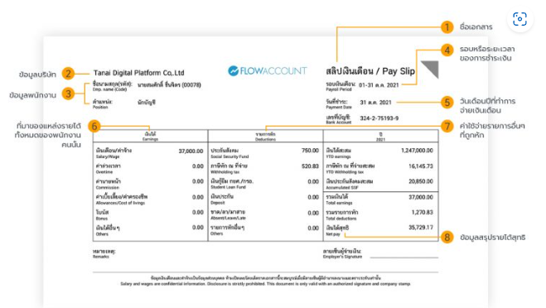
ตารางเงินได้ | ตารางเงินหัก | ตารางเงินสะสม
เงินเดือน | ประกันสังคม | เงินได้สะสม(ของ)
OT | ภาษีหักณที่จ่าย | ภาษีหัก ณ ที่จ่ายสะสม
ค่านายหน้า | เงินกู้ยืม | รวมเงินได้สุทธิเดือนนี้
ค่าเบี้ยเลี้ยง | เงินประกัน
โบนัส | ขาด/ลา/มาสาย
เงินได้อื่นๆ | รายการหักอื่นๆ
รวมเงินได้ | รวมเงินหัก

✔ earnings – รายได้
✔ deductions – รายการหักเงิน
✔ accumulated_earnings – เงินสะสม
✔ pay_slips – สลิปเงินเดือน

ตาราง payroll_periods (รอบการจ่ายเงิน)
ตาราง employee_benefits (สวัสดิการพนักงาน)
ตาราง tax_rates (อัตราภาษี)

